стр.1_3
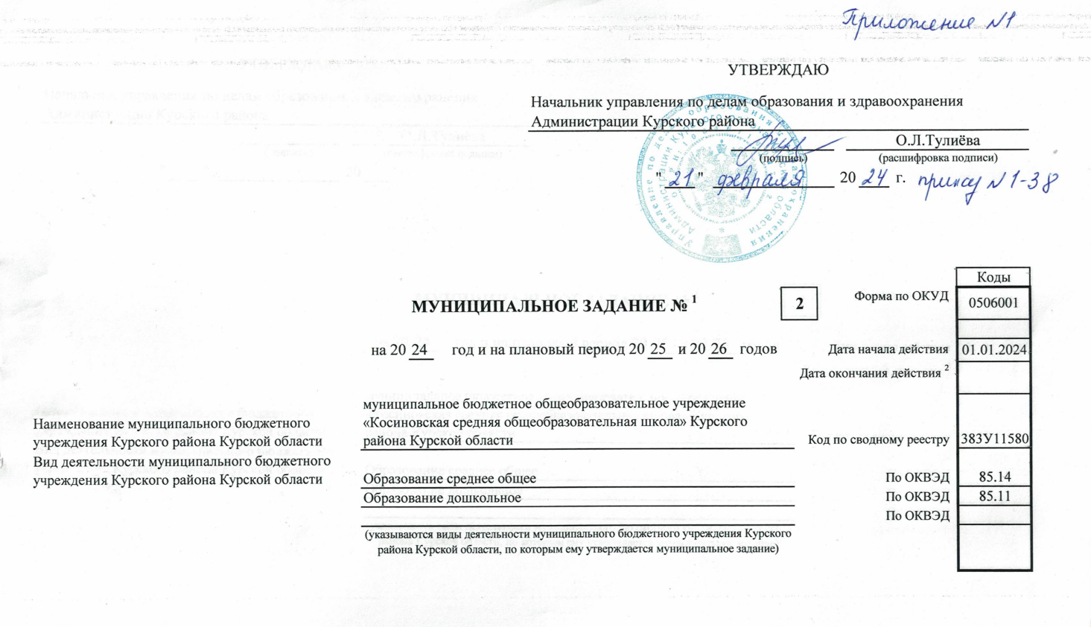

 |  |  |  |  |  |  |  |  |  |  |  |  |  |  |  |  |  |  |  |  |  | УТВЕРЖДАЮ

 |  |  |  |  |  |  |  |  |  |  |  |  |  |  |  |  |  |  |  |  |  | Начальник управления по делам образования и здравоохранения Администрации Курского района
 |  |  |  |  |  |  |  |  |  |  |  |  |  |  |  |  |  |  |  |  |  |  |  |  |  |  |  |  |  |  |  |  |  |  |  |  |  |  |  |  |  |  |  |  |  |  |  |  |  |  |  |  | О.Л.Тулиёва
 |  |  |  |  |  |  |  |  |  |  |  |  |  |  |  |  |  |  |  |  |  |  |  |  |  |  |  |  |  |  |  |  |  |  |  |  |  |  |  | (подпись) |  |  |  |  |  |  |  |  |  |  |  |  | (расшифровка подписи)
 |  |  |  |  |  |  |  |  |  |  |  |  |  |  |  |  |  |  |  |  |  |  |  |  |  |  |  |  |  | " |  |  |  |  | " |  |  |  |  |  |  |  |  |  |  |  |  |  |  |  | 20 |  |  |  |  | г.

 |  |  |  |  |  |  |  |  |  |  |  |  |  |  |  |  |  |  |  |  |  |  |  |  |  |  |  |  |  |  |  |  |  |  |  |  |  |  |  |  |  |  |  |  |  |  |  |  |  |  |  |  |  |  |  |  |  |  |  |  | Коды
 |  |  |  |  |  |  |  |  |  |  |  |  |  |  | МУНИЦИПАЛЬНОЕ ЗАДАНИЕ № 1 |  |  |  |  |  |  |  |  |  |  |  |  |  |  |  |  |  |  |  |  |  |  |  |  |  |  |  |  |  | 2 |  |  |  |  |  | Форма по ОКУД |  |  |  |  |  |  |  |  |  | 0506001

 |  |  |  |  |  |  |  |  |  |  | на 20 |  |  |  | 24 |  |  | год и на плановый период 20 |  |  |  |  |  |  |  |  |  |  | 25 |  |  |  | и 20 |  |  |  | 26 |  |  | годов |  |  |  |  |  |  |  |  |  |  |  |  |  |  |  |  |  |  |  | Дата начала действия | 01.01.2024

 |  |  |  |  |  |  |  |  |  |  |  |  |  |  |  |  |  |  |  |  |  |  |  |  |  |  |  |  |  |  |  |  |  |  |  |  |  |  |  |  |  |  |  |  |  |  | Дата окончания действия 2
Наименование муниципального бюджетного учреждения Курского района Курской области |  |  |  |  |  |  |  |  |  |  | муниципальное бюджетное общеобразовательное учреждение «Косиновская средняя общеобразовательная школа» Курского района Курской области |  |  |  |  |  |  |  |  |  |  |  |  |  |  |  |  |  |  |  |  |  |  |  |  |  |  |  |  |  |  |  |  |  |  |  | Код по сводному реестру |  |  |  |  |  |  |  |  |  |  |  |  |  | 383У11580
Вид деятельности муниципального бюджетного учреждения Курского района Курской области |  |  |  |  |  |  |  |  |  |  | Образование среднее общее |  |  |  |  |  |  |  |  |  |  |  |  |  |  |  |  |  |  |  |  |  |  |  |  |  |  |  |  |  |  |  |  |  |  |  |  |  |  |  |  |  |  |  |  |  |  |  |  | По ОКВЭД | 85.14
 |  |  |  |  |  |  |  |  |  |  | Образование дошкольное |  |  |  |  |  |  |  |  |  |  |  |  |  |  |  |  |  |  |  |  |  |  |  |  |  |  |  |  |  |  |  |  |  |  |  |  |  |  |  |  |  |  |  |  |  |  |  |  | По ОКВЭД | 85.11
 |  |  |  |  |  |  |  |  |  |  |  |  |  |  |  |  |  |  |  |  |  |  |  |  |  |  |  |  |  |  |  |  |  |  |  |  |  |  |  |  |  |  |  |  |  |  |  |  |  |  |  |  |  |  |  |  |  |  |  | По ОКВЭД
 |  |  |  |  |  |  |  |  |  |  | (указываются виды деятельности муниципального бюджетного учреждения Курского района Курской области, по которым ему утверждается муниципальное задание)

Часть I. Сведения об оказываемых муниципальных услугах 3
 |  |  |  |  |  |  |  |  |  |  |  |  |  |  |  |  |  |  | Раздел |  |  | 1

1. Наименование муниципальной услуги |  |  |  |  |  |  | Присмотр и уход |  |  |  |  |  |  |  |  |  |  |  |  |  |  |  |  |  |  |  |  |  |  |  |  |  |  |  |  |  |  |  |  |  | Уникальный номер по базовому (отраслевому) перечню |  |  |  |  |  |  |  |  |  |  |  |  |  |  |  |  | 853212О.99.0.БВ23АГ08000

2. Категории потребителей муниципальной услуги |  |  |  |  |  |  | Физические лица льготных категорий, определяемых учредителем

3. Показатели, характеризующие объем и (или) качество муниципальной услуги

3.1. Показатели, характеризующие качество муниципальной услуги 4

Уникальный номер реестровой записи 5 |  | Показатель, характеризующий содержание муниципальной услуги |  |  |  |  |  |  |  | Показатель, характеризующий условия (формы) оказания муниципальной услуги |  |  |  |  |  |  |  |  |  |  | Показатель качества муниципальной услуги |  |  |  |  |  |  |  |  |  |  |  |  |  |  |  | Значение показателя качества муниципальной услуги |  |  |  |  |  |  |  |  |  |  |  |  |  |  |  |  |  |  | Допустимые (возможные) отклонения от установленных показателей качества муниципальной услуги 7
 |  | наименование показателя 5 |  | наименование показателя 5 |  |  |  | наименование показателя 5 |  | наименование показателя 5 |  |  |  |  |  | наименование показателя 5 |  |  |  |  | наименование показателя 5 |  |  |  | единица измерения |  |  |  |  |  |  |  |  |  |  |  | 20 |  | 24 |  | год |  | 20 |  |  | 25 |  | год |  | 20 |  |  | 26 | год |  | в процентах |  |  |  |  | в абсолютных величинах
 |  |  |  |  |  |  |  |  |  |  |  |  |  |  |  |  |  |  |  |  |  |  |  |  | наименование 5 |  |  |  |  |  | код по ОКЕИ 6 |  |  |  |  |  | (очередной финансовый год) |  |  |  |  |  | (1-й год планового периода) |  |  |  |  |  |  | (2-й год планового периода)

1 |  | 2 |  | 3 |  |  |  | 4 |  | 5 |  |  |  |  |  | 6 |  |  |  |  | 7 |  |  |  | 8 |  |  |  |  |  | 9 |  |  |  |  |  | 10 |  |  |  |  |  | 11 |  |  |  |  |  |  | 12 |  |  |  |  |  | 13 |  |  |  |  | 14
50.Д40.0 |  | Присмотр и уход |  |  |  |  |  |  |  | Группа полного дня |  |  |  |  |  |  |  |  |  |  | доля детей, охваченных присмотром и уходом в организации, отвечающей установленным требованиям |  |  |  | процент |  |  |  |  |  | 744 |  |  |  |  |  | 100 |  |  |  |  |  | 100 |  |  |  |  |  |  | 100 |  |  |  |  |  | 5
 |  |  |  |  |  |  |  |  |  |  |  |  |  |  |  |  |  |  |  |  | доля родителей (законных представителей), удовлетворённых условиями и качеством предоставляемой услуги |  |  |  | процент |  |  |  |  |  | 744 |  |  |  |  |  | 100 |  |  |  |  |  | 100 |  |  |  |  |  |  | 100 |  |  |  |  |  | 5

3.2. Показатели, характеризующие объем муниципальной услуги

Уникальный номер реестровой записи 5 | Показатель, характеризующий содержание муниципальной услуги 5 |  |  |  |  |  |  |  | Показатель, характеризующий условия (формы) оказания муниципальной услуги 5 |  |  |  |  |  |  |  | Показатель объема муниципальной услуги |  |  |  |  |  |  |  |  | Значение показателя объема муниципальной услуги |  |  |  |  |  |  |  |  |  |  |  |  |  |  |  | Размер платы (цена, тариф)8 |  |  |  |  |  |  |  |  |  |  |  |  |  |  |  |  | Допустимые (возможные) отклонения от установленных показателей объема муниципальной услуги 7
 | наименование показателя 5 |  | наименование показателя 5 |  |  | наименование показателя 5 |  |  | наименование показателя 5 |  | наименование показателя 5 |  |  |  |  |  | наимено-вание показа- теля 5 |  |  | единица измерения |  |  |  |  |  | 20 | 24 | год | 20 |  |  | 25 |  | год |  | 20 |  | 26 |  | год |  | 20 |  | 24 |  | год |  |  | 20 | 25 |  | год |  | 20 | 26 |  | год |  | в процен-тах |  |  | в абсолют-ных величинах
 |  |  |  |  |  |  |  |  |  |  |  |  |  |  |  |  |  |  |  | наимено-вание 5 |  |  | код по ОКЕИ 6 |  |  | (очередной финансо-вый год) |  |  | (1-й год планового периода) |  |  |  |  |  |  | (2-й год планового периода) |  |  |  |  |  | (очередной финансо-вый год) |  |  |  |  |  |  | (1-й год планового периода) |  |  |  |  | (2-й год планового периода)

1 | 2 |  | 3 |  |  | 4 |  |  | 5 |  | 6 |  |  |  |  |  | 7 |  |  | 8 |  |  | 9 |  |  | 10 |  |  | 11 |  |  |  |  |  |  | 12 |  |  |  |  |  | 13 |  |  |  |  |  |  | 14 |  |  |  |  | 15 |  |  |  |  | 16 |  |  | 17
50.Д40.0 | Присмотр и уход |  |  |  |  |  |  |  | Группа полного дня |  |  |  |  |  |  |  | Число обучающихся |  |  | Человек |  |  | 792 |  |  | 57 |  |  | 57 |  |  |  |  |  |  | 57 |  |  |  |  |  | 160 |  |  |  |  |  |  | 160 |  |  |  |  | 160 |  |  |  |  | 5
 |  |  |  |  |  |  |  |  |  |  |  |  |  |  |  |  | Число человеко-дней пребывания |  |  | Чел. дн. |  |  | 540 |  |  | 182 |  |  | 182 |  |  |  |  |  |  | 182 |  |  |  |  |  | 29120 |  |  |  |  |  |  | 29120 |  |  |  |  | 29120 |  |  |  |  | 5
 |  |  |  |  |  |  |  |  |  |  |  |  |  |  |  |  | Число человеко-часов пребывания |  |  | Чел. ч. |  |  | 539 |  |  | 124488 |  |  | 124488 |  |  |  |  |  |  | 124488 |  |  |  |  |  | 1659840 |  |  |  |  |  |  | 1659840 |  |  |  |  | 1659840 |  |  |  |  | 5

4. Нормативные правовые акты, устанавливающие размер платы (цену, тариф) либо порядок ее установления

Нормативный правовой акт
вид |  |  |  |  | принявший орган |  |  |  |  |  |  |  |  | дата |  |  |  |  |  |  |  |  |  | номер |  |  |  |  |  |  |  |  |  |  |  | наименование
1 |  |  |  |  | 2 |  |  |  |  |  |  |  |  | 3 |  |  |  |  |  |  |  |  |  | 4 |  |  |  |  |  |  |  |  |  |  |  | 5
Постановление |  |  |  |  | Администрация Курского района Курской области |  |  |  |  |  |  |  |  | 20.12.2023 |  |  |  |  |  |  |  |  |  | 1676 |  |  |  |  |  |  |  |  |  |  |  | О внесении изменений в постановление Администрации Курского района Курской области от 28.11.2022 № 2082 «Об установлении платы взимаемой с родителей (законных представителей) за присмотр и уход за детьми, обучающимися в муниципальных дошкольных образовательных учреждениях и муниципальных общеобразовательных учреждениях Курского района Курской области, реализующих образовательную программу дошкольного образования

5. Порядок оказания муниципальной услуги

5.1. Нормативные правовые акты, регулирующие порядок оказания муниципальной услуги |  |  |  |  |  |  |  |  |  |  |  |  | ▪ Федеральный закон от 06.10.1999года № 184-ФЗ «Об общих принципах организации законодательных (представительных) и исполнительных органов государственной власти субъектов РФ». ▪ Федеральный закон от 6 октября 2003г. № 131-ФЗ «Об общих принципах организации местного самоуправления в Российской Федерации». ▪ Закон Российской Федерации от 29.12.2012 года № 273-ФЗ «Об образовании в Российской Федерации». ▪ Приказ Минобрнауки России от 30.08.2013г. №1014 «Об утверждении Порядка организации и осуществления образовательной деятельности по общеобразовательным программам дошкольного образования». ▪ Приказ Минобрнауки России от 17.10.2013г. № 1155 «Об утверждении федерального государственного образовательного стандарта дошкольного образования».
 |  |  |  |  |  |  |  |  |  |  |  |  | (наименование, номер и дата нормативного правового акта)

5.2. Порядок информирования потенциальных потребителей муниципальной услуги

Способ информирования |  |  |  |  |  |  |  |  |  |  |  | Состав размещаемой информации |  |  |  |  |  |  |  |  |  |  |  |  |  |  |  |  |  |  |  |  |  |  |  | Частота обновления информации
1 |  |  |  |  |  |  |  |  |  |  |  | 2 |  |  |  |  |  |  |  |  |  |  |  |  |  |  |  |  |  |  |  |  |  |  |  | 3
Сайт общеобразовательного учреждения |  |  |  |  |  |  |  |  |  |  |  | Выполнение показателей |  |  |  |  |  |  |  |  |  |  |  |  |  |  |  |  |  |  |  |  |  |  |  | 1 раз в квартал
Средства массовой информации |  |  |  |  |  |  |  |  |  |  |  | Информация о проводимых мероприятиях |  |  |  |  |  |  |  |  |  |  |  |  |  |  |  |  |  |  |  |  |  |  |  | По мере необходимости
В фойе общеобразовательной организации на стендах |  |  |  |  |  |  |  |  |  |  |  | Нормативная документация и информация о деятельности |  |  |  |  |  |  |  |  |  |  |  |  |  |  |  |  |  |  |  |  |  |  |  | Обновляется в течение 10 дней с момента внесения изменений
Родительское собрание, публичный доклад руководителя |  |  |  |  |  |  |  |  |  |  |  | Информация о результатах контроля над выполнением муниципального задания |  |  |  |  |  |  |  |  |  |  |  |  |  |  |  |  |  |  |  |  |  |  |  | Не менее 1 раза в год

